graf G1.
REPUBLIKA HRVATSKA
GRAD ZAGREB

GRADSKI URED ZA GOSPODARSTVO,
EKOLOŠKU ODRŽIVOST I STRATEGIJSKO PLANIRANJE

Odjel za statističke i analitičke poslove
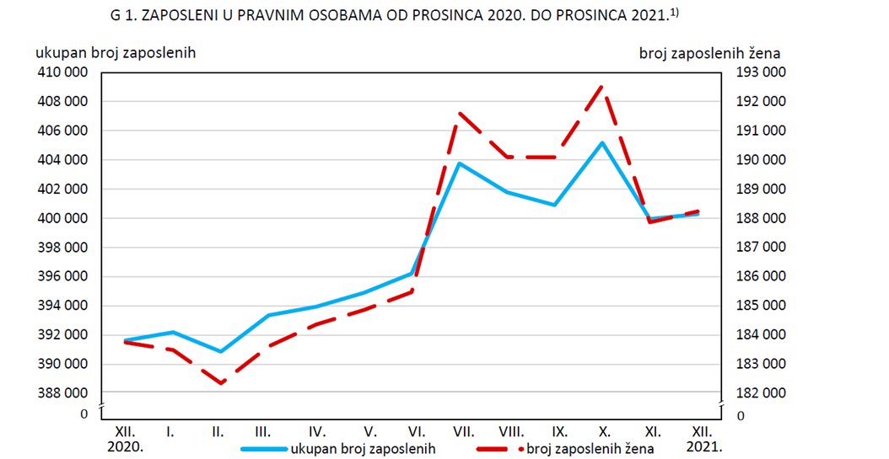

 | 1) Podaci su privremeni.

graf G2.
REPUBLIKA HRVATSKA
GRAD ZAGREB

GRADSKI URED ZA GOSPODARSTVO,
EKOLOŠKU ODRŽIVOST I STRATEGIJSKO PLANIRANJE

Odjel za statističke i analitičke poslove

